Worksheet
Изображение* | ID | Код | Артикул* | Название товара* | Цена, руб.* | Основной | Удаленный | В пути | 0 | Ваш заказ
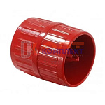 | 825520 | VLC-1312020 | 2738 | Гратосниматель (4-40мм, CU, S, SS) 1500002738 | 944.00 руб. | 0 | 0 | 0 | шт |  | 0
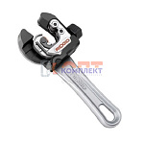 | 868510 | VLC-900427 | 32573 | Мини-труборез, для труб 6-28 мм, со вспомогательным пружинным механизмом подачи (RIDGID 118) | 10 253.00 руб. | 0 | 1 | 0 | шт |  | 0
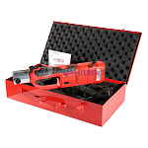 | 834772 | VLC-999076 | VT.1550.UCZ.220 | Пресс-инструмент электрический VALTEC "CZ" (без насадок), универсальный, в стальном ящике | 71 885.00 руб. | 1 | >10 | 0 | шт |  | 0
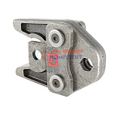 | 822569 | VLC-1312001 | VT.570107.V.12 | Насадка 12 V, для пресс-инструмента электр. (стандарт V), VALTEC | 19 574.00 руб. | 0 | 4 | 0 | шт |  | 0
 | 822570 | VLC-1312002 | VT.570115.V.15 | Насадка 15 V, для пресс-инструмента электр. (стандарт V), VALTEC | 19 574.00 руб. | 0 | 0 | 0 | шт |  | 0
 | 822571 | VLC-1312003 | VT.570135.V.22 | Насадка 22 V, для пресс-инструмента электр. (стандарт V), VALTEC | 19 574.00 руб. | 0 | 0 | 0 | шт |  | 0
 | 822572 | VLC-1312004 | VT.570145.V.28 | Насадка 28 V, для пресс-инструмента электр. (стандарт V), VALTEC | 19 574.00 руб. | 0 | 0 | 0 | шт |  | 0
 | 822573 | VLC-1312005 | VT.570155.V.35 | Насадка 35 V, для пресс-инструмента электр. (стандарт V), VALTEC | 19 574.00 руб. | 0 | 0 | 0 | шт |  | 0
 | 877710 | VLC-900535 | 570175 | Насадка REMS 54 V, для пресс-инструмента электр. (стандарт V) | 98 323.00 руб. | 0 | 1 | 0 | шт |  | 0
 | 824504 | VLC-1312018 | VT.570165.V.42 | Насадка 42 V, для пресс-инструмента электр. (стандарт V), VALTEC | 45 989.00 руб. | 0 | 0 | 0 | шт |  | 0
 | 824505 | VLC-1312019 | VT.570175.V.54 | Насадка 54 V, для пресс-инструмента электр. (стандарт V), VALTEC | 47 472.00 руб. | 0 | 0 | 0 | шт |  | 0
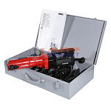 | 822579 | VLC-1312011 | VT.572111.PPSE.R220 | Пресс-инструмент электрический VALTEC "Power-Press SЕ" (без насадок) в стальном ящике | 133 130.00 руб. | 0 | 0 | 0 | шт |  | 0
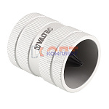 | 873793 | VLC-900503 | VT.922994.SS.0838 | Гратосниматель (8-38мм SS) | 4 549.00 руб. | 0 | 0 | 0 | шт |  | 0
 | 873794 | VLC-900504 | VT.922993.SS.1054 | Гратосниматель (10-54мм SS) | 6 552.00 руб. | 0 | 0 | 0 | шт |  | 0
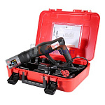 | 822580 | VLC-1312012 | VT.EFP203.0.220 | Пресс-инструмент электрический VALTEC EFP203 (без насадок) в пластиковом ящике (48319-51) | 150 222.00 руб. | 0 | 8 | 0 | шт |  | 0
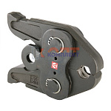 | 822574 | VLC-1312006 | VT.PB2.V.15 | Насадка PB2 15мм V-профиль, для пресс-инструмента электр. (44694-50) | 22 894.00 руб. | 0 | 10 | 0 | шт |  | 0
 | 822575 | VLC-1312007 | VT.PB2.V.22 | Насадка PB2 22мм V-профиль, для пресс-инструмента электр. (44696-50) | 22 894.00 руб. | 0 | 4 | 0 | шт |  | 0
 | 822576 | VLC-1312008 | VT.PB2.V.28 | Насадка PB2 28мм V-профиль, для пресс-инструмента электр. (44697-50) | 22 894.00 руб. | 0 | 7 | 0 | шт |  | 0
 | 822577 | VLC-1312009 | VT.PB2.V.35 | Насадка PB2 35мм V-профиль, для пресс-инструмента электр. (44698-50) | 22 894.00 руб. | 0 | 6 | 0 | шт |  | 0
 | 824506 | VLC-1312017 | VT.PB2.V.18 | Насадка PB2 18мм V-профиль, для пресс-инструмента электр. (44695-50) | 22 894.00 руб. | 0 | 0 | 0 | шт |  | 0
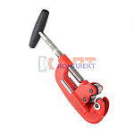 | 822581 | VLC-1312013 | Vti.701.0.1042 | Резак для стальных труб (10-42мм) | 8 799.00 руб. | 0 | 0 | 0 | шт |  | 0
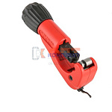 | 822582 | VLC-1312014 | Vti.735.0.0635 | Резак VALTEC для труб из нержавеющей стали (6-35мм) (пр-во ROTHENBERGER) Испания | 3 913.00 руб. | 0 | 0 | 0 | шт |  | 0
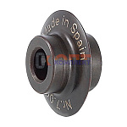 | 822583 | VLC-1312015 | Vti.W701.F.010500 | Ролик отрезной для стальных труб (для 701-го резака) | 1 032.00 руб. | 0 | 0 | 0 | шт |  | 0
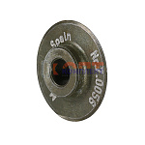 | 822584 | VLC-1312016 | Vti.W735.SS.00I500 | Ролик отрезной для труб из нержавеющей стали (для 735-го резака) | 965.00 руб. | 0 | 0 | 0 | шт |  | 0
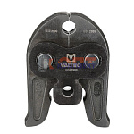 | 825521 | VLC-1312021 | VTm.295.V.12 | Насадка VALTEC 12мм V-профиль, для пресс-инструмента электр. | 10 862.00 руб. | 0 | 0 | 0 | шт |  | 0
 | 825522 | VLC-1312022 | VTm.295.V.15 | Насадка VALTEC 15мм V-профиль, для пресс-инструмента электр. | 10 862.00 руб. | 0 | >10 | 0 | шт |  | 0
 | 825523 | VLC-1312023 | VTm.295.V.18 | Насадка VALTEC 18мм V-профиль, для пресс-инструмента электр. | 10 862.00 руб. | 0 | >10 | 0 | шт |  | 0
 | 825524 | VLC-1312024 | VTm.295.V.22 | Насадка VALTEC 22мм V-профиль, для пресс-инструмента электр. | 10 862.00 руб. | 0 | >10 | 0 | шт |  | 0
 | 825525 | VLC-1312025 | VTm.295.V.28 | Насадка VALTEC 28мм V-профиль, для пресс-инструмента электр. | 10 862.00 руб. | 0 | 0 | 0 | шт |  | 0
 | 825526 | VLC-1312026 | VTm.295.V.35 | Насадка VALTEC 35мм V-профиль, для пресс-инструмента электр. | 10 862.00 руб. | 0 | 0 | 0 | шт |  | 0
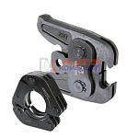 | 836279 | VLC-900280 | VTm.295.VR.00 | Пресс-адаптер 42-54, для пресс-инструмента электрического | 11 145.00 руб. | 0 | >10 | 0 | шт |  | 0
 | 836280 | VLC-900281 | VTm.295.VR.42 | Пресс-кольцо 42мм V-профиль, для пресс-инструмента электрического | 20 433.00 руб. | 0 | 4 | 0 | шт |  | 0
 | 836281 | VLC-900282 | VTm.295.VR.54 | Пресс-кольцо 54мм V-профиль, для пресс-инструмента электрического | 20 433.00 руб. | 0 | 7 | 0 | шт |  | 0

